画像
 | 画像貼り付け例 | 1 | 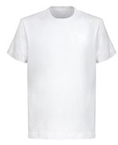 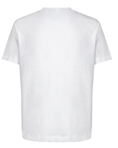 |  | 注意点 ①わかりやすい画像 ②前と後ろのセット ③複数カラーがある場合は 在庫数量の多いカラーのみで可
「買取伝票」シートで入力していただいた番号

 |  |  | ※実際の商品と大きく異なる場合等は支払いができない場合がありますのでご注意ください

 | ※『買取伝票』シートの番号と紐づけて、商品画像を全て貼り付けてください

1 |  | 6 |  | 11 |  | 16 | 21 | 26
2 |  | 7 |  | 12 |  | 17 | 22 | 27
3 |  | 8 |  | 13 |  | 18 | 23 | 28
4 |  | 9 |  | 14 |  | 19 | 24 | 29
5 |  | 10 |  | 15 |  | 20 | 25 | 30

